벤포드 분석
분석 계정과목: | 33_상품매출(40100)
금액 기준열: | 코드

벤포드 법칙 분석 결과
첫째 자리 수 | 실제 건수 | 실제 분포 (%) | 벤포드 분포 (%) | 차이 (%)
1 | 0 | 0 | 30.1 | -30.1
2 | 21 | 44.7 | 17.6 | 27.1
3 | 26 | 55.3 | 12.5 | 42.8
4 | 0 | 0 | 9.7 | -9.7
5 | 0 | 0 | 7.9 | -7.9
6 | 0 | 0 | 6.7 | -6.7
7 | 0 | 0 | 5.8 | -5.8
8 | 0 | 0 | 5.1 | -5.1
9 | 0 | 0 | 4.6 | -4.6

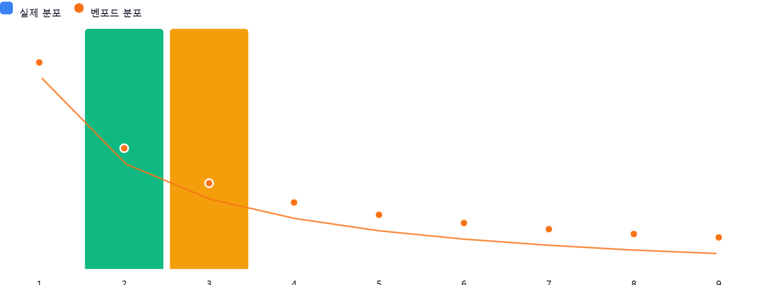

AI 감사인 의견
(AI 분석을 실행한 후 다운로드하면 의견이 포함됩니다. 벤포드 분석 실행 후 "AI 감사인 의견 요청"을 눌러주세요.)

